RUWA DIBE
Bestellformular RUWA DIBE Diskontinuitätsbewehrung
 |  |  |  |  |  |  |  |  |  |  |  |  |  |  |  |  | DE 01-2023
Liste-Nr.*: (*Pflichtangaben) |  |  |  |  | zu Plan-Nr.: |  |  |  | Gezeichnet: |  |  |  |  | Datum: |  | Geprüft:

Lieferdatum: |  |  |  |  | Ingenieurbüro*: |  |  |  | Baustelle*: |  |  |  |  | Bauteil*:

Kontaktperson Baustelle*:

Telefon-Nr. Baustelle*: |  |  |  |  | Bauunternehmung*: |  |  |  | Lieferadresse*: |  |  |  |  | Bemerkung:

RUWA Objekt-Nr.:

STANDARDTYPEN
Pos. | Typ |  | Stahl ø / s [mm] |  | Abmessungen [mm] |  |  |  |  |  | Korb- länge L [mm] | Anz. [Stk] | Gewicht [kg/Stk] | Produktecode | Bauteil/ Bemerkung

 |  |  |  |  | b | c | lbd1 | lbd2

Reihenfolge der Ausfüllung |  |  |  |  |  |  |  |  |  |  | Insgesamt

SONDERTPYEN
Sonderanfertigungen mit Elementzeichnung |  |  |  |  |  |  |  |  |  |  | Korb- länge L [mm] | Anz. [Stk] | Gewicht [kg/Stk] | Produktecode | Bauteil/ Bemerkung

Pos. |  | Zeichnungsnummer und eventuelle Vermerke

Reihenfolge der Ausfüllung |  |  |  |  |  |  |  |  |  |  | Insgesamt
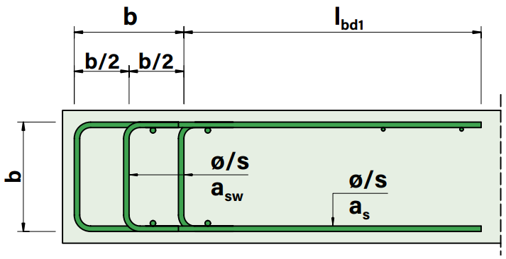
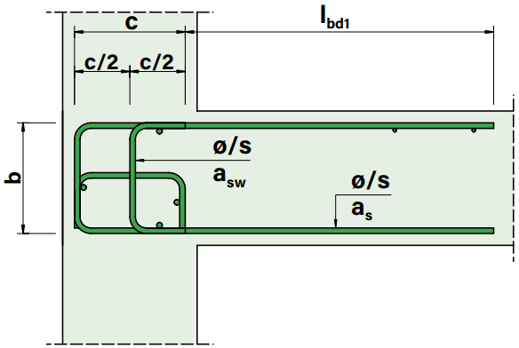
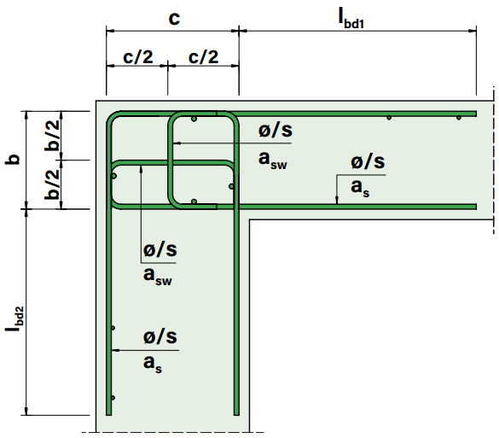
Typ L
Typ T
Typ D

BEI FRAGEN WENDEN SIE SICH BITTE AN UNSERE INGENIEURE.

BEISPIELE
l1 | L |  | 12/150 |  | 180 | 200 | ≈860 | ≈870 |  |  | 1,000 | 10 | 38.6 | L2-b180-c200 | Wand-Decke UG
t1 | T |  | 14/150 |  | 210 | 260 | ≈835 | - |  |  | 1,000 | 5 | 34.4 | T3-b210-c260 | Anschluss Podest EG
d1 | D |  | 16/100 |  | 220 | 330 | ≈920 | - |  |  | 1,000 | 25 | 62.2 | D5-b220 | Deckenrand OG

 |  |  |  |  |  |  |  |  |  | Web | www.ruwa-ag.ch |  |  |  | LEGENDE
RUWA Drahtschweisswerk AG |  |  |  |  |  |  |  |  |  | Preisanfrage | info@ruwa-ag.ch |  |  |  | Pflichtangabe
Burghof 100 |  |  |  | Tel. +41 34 432 35 35 |  |  |  |  |  | Bestellung | verkauf@ruwa-ag.ch |  |  |  | optional
CH-3454 Sumiswald |  |  |  | Fax +41 34 432 35 55 |  |  |  |  |  | Technische Beratung | technik@ruwa-ag.ch |  |  |  | nicht wählbar

